상품제안서
스노우쿨스킨멀티스카프 | 상품코드: F23643

 |  |  |  |  |  |  | 02-412-0044 | www.easy1.co.kr
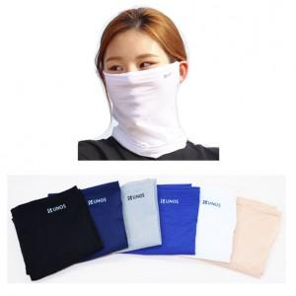

【상세/제작정보】 | <span style="font-size: 12pt;"><b>* 배송비- 한박스 100개 / 4500원별도</b></span>

【인쇄/포장옵션】 | 실리콘인쇄 / OPP(비닐)

【공급단가】 | 수량 | 100~ | 300~ | 500~ | 1,000~ | 3,000~
*VAT별도 | 단가 | 5,400원 | 5,200원 | 5,000원 | 4,800원 | 4,680원

【상품 URL】 | https://easy1.co.kr:443/src/goods_detail.php?gdno=23643

